Sheet1
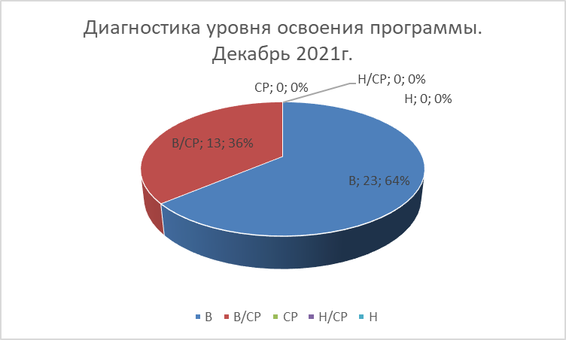
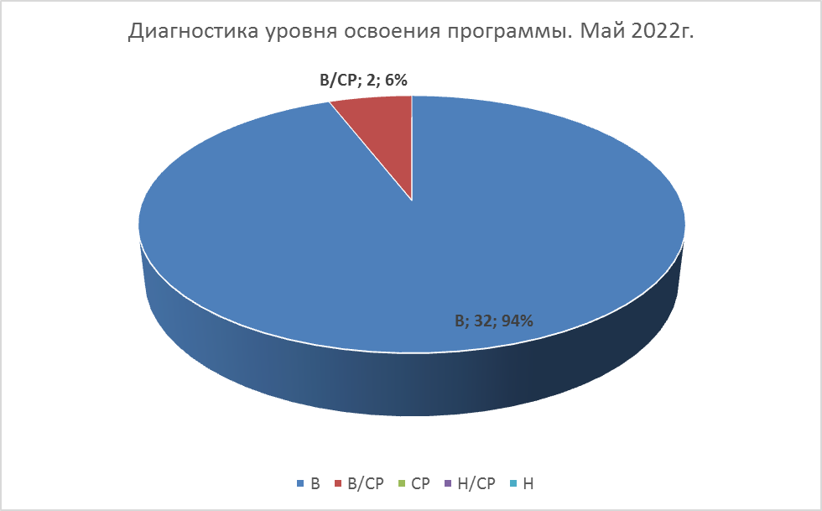
2018-19 учебный год
Декабрь 2018 |  |  |  |  |  | Май 2019
 | В | В/СР | СР | Н/СР | Н |  | В | В/СР | СР | Н/СР | Н
Золотая рыбка | 39 | 12 | 1 | 0 | 0 | Золотая рыбка | 38 | 10 | 0 | 0 | 0

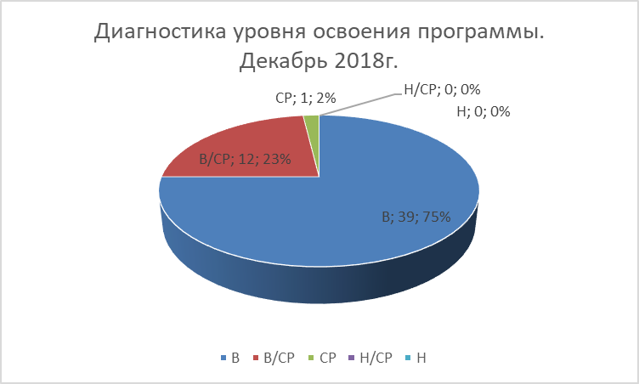
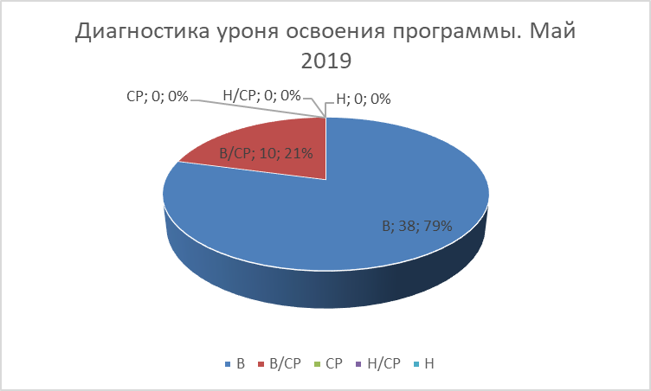

2019-20 учебный год
Декабрь 2019 |  |  |  |  |  | Май 2020
 | В | В/СР | СР | Н/СР | Н |  | В | В/СР | СР | Н/СР | Н
Золотая рыбка | 31 | 16 | 1 | 0 | 0 | Золотая рыбка | 37 | 13 | 0 | 0 | 0


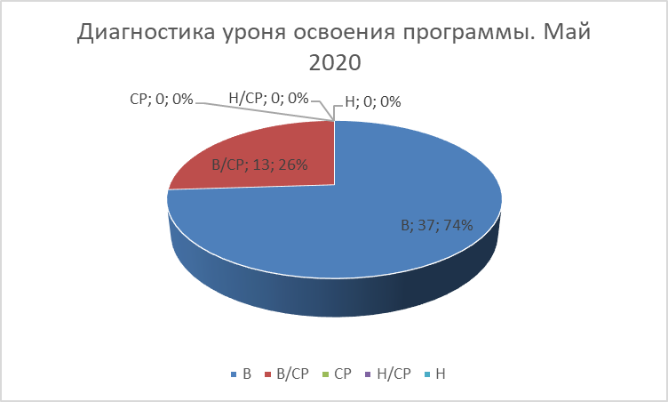

2020-21 учебный год
Декабрь 2020 |  |  |  |  |  | Май 2021
 | В | В/СР | СР | Н/СР | Н |  | В | В/СР | СР | Н/СР | Н
Золотая рыбка | 26 | 15 | 0 | 0 | 0 | Золотая рыбка | 32 | 8 | 0 | 0 | 0



2021-22 учебный год
Декабрь 2021 |  |  |  |  |  | Май 2022
 | В | В/СР | СР | Н/СР | Н |  | В | В/СР | СР | Н/СР | Н
Золотая рыбка | 23 | 13 | 0 | 0 | 0 | Золотая рыбка | 32 | 2 | 0 | 0 | 0

